Arkusz1

 |  |  |  | https://getbootstrap.com/docs/5.0/components/popovers/
Gulasz z indyka
Top 10 przepisów
Czas przygotowania:
120min (50 + 70)
Składniki: poz 1, 1łyżka/100ml mleka
poz 2, 2 łyżki dsdfsdf
Sposób przyrządzenia:
Do dużej michy wkłądamyzxczxczxcz
zxczxczxcz zcxxczx z
c zxczx
zxc
zxc z
xczczx
zxcz
Autor: xxxxx
Kategoria: xxxx
Nasze rodzinne przepisy
Lista przepisów:
alfabetyczna
wg. kategorii
 |  |  |  | step
 |  |  |  | 1 | frontend: home, top10, alphabetical, categories | 2021-02-23 | wt
 |  |  |  | 2 | backand: sql, display service | 2021-02-23 | wt
 |  |  |  | 3 | backend: edit, delete, sorting service |  | sr
 |  |  |  | 4 | settings: frontend & backand: category, author lists |  | sr
 |  |  |  | 5 | testing, corrections |  | cz
 |  |  |  | 6 | release
 |  |  |  |  |  | `


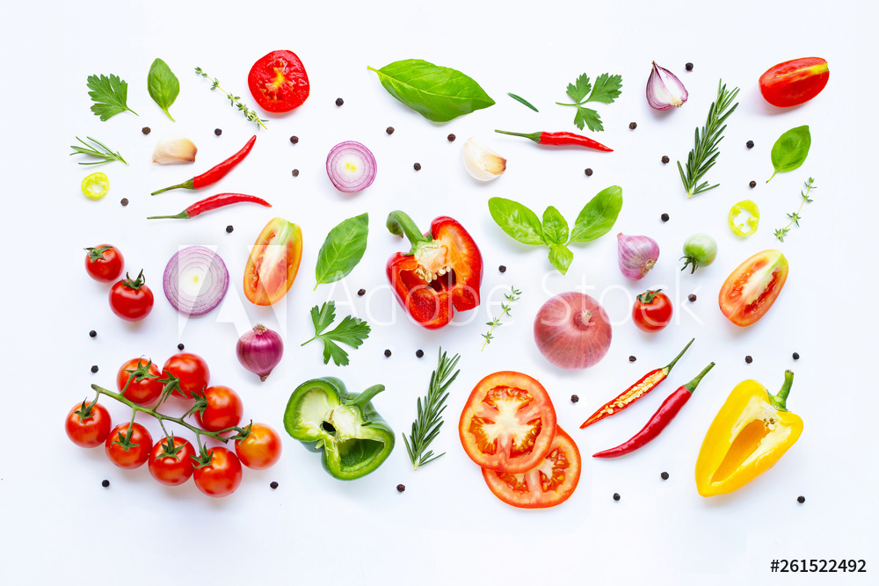

7-11

 | potrzebuję
 | tabela: lista kategorii. Krok 1 tylko baza. Krok 2 edytowalna w ustawieniach
 |  | id
Lista
 |  | nazwa
 |  | Photo | wyświtelt też liczbę przepisów w środku
 |  | opis

Sernik na zimno 110min Emilaia, Gerard zdrowie/bez cukru likeów
 | tabela: lista autorów. Krok 1 tylko baza. Krok 2 edytowalna w ustawieniach
 | tabela: lista przepisów. Edytowalna od początku
 |  | id
 |  | nazwa
 |  | czas całkowity, min |  |  | przy edycji kategoaria
 |  | czas opis (tutaj np. podział) |  |  | lista autorów
 |  | autors_id |  |  | lista obrazków
 |  | kategoria_id |  |  | jest multi
 |  | like |  |  | a jak czegoś brak to przechodzimy do dodania z id edytowanego/nowego przepisu
 |  | photo_main_id |  |  | i później wracamy
 |  | photo_gallery_id |  |  | dwie opcje:
 |  |  |  |  | edycja: id=1&new=false
 |  |  |  |  | new: id-będzie nadany, powrót po drodze
 | tabela: zdjecia |  |  |  | new: popup zapyta tylko o nazwę - doda do listy i przejdzie do edycji z ID
 |  | id
 |  | nazwa

 |  | poiwększenia mogły by być w modal i przsuwane w slide

Arkusz2


